Трикотаж
 |  |  |  | info@likadress.ru | К оплате: | 0.00 руб
 |  | Прайс-каталог | 8-800-250-95-37

 |  | производителя трикотажа LikaDress.ru |  | ул. Наговицыной-Икрянистовой, д. 6
 |  | 01.03.2024 13:45 |  | г. Иваново, Россия, 153002
Фотография | Артикул | Название | Ссылка на сайт | Размер | От 1 шт | Цена со скидкой от 1 шт | от 3000р | Цена со скидкой от 3000р | от 25000р | Цена со скидкой от 25000р | от 45000р | Цена со скидкой от 45000р | Заказ, шт | Сумма
 | 8193 | Платье детское Колос Арт. 8193 | https://likadress.ru/catalog/plate_novorozhdennym/~plate_detskoe_kolos | 9-12 мес | 1,512.00 руб | Без скидки | 988.00 руб | Без скидки | 939.00 руб | Без скидки | 890.00 руб | Без скидки | 0 | 0.00 руб

 | 8192 | Платье детское шерстяное Колос Арт. 8192 | https://likadress.ru/catalog/plate_novorozhdennym/~plate_detskoe_sherstyanoe_kolos | 9-12 мес | 2,295.00 руб | Без скидки | 1,500.00 руб | Без скидки | 1,425.00 руб | Без скидки | 1,350.00 руб | Без скидки | 0 | 0.00 руб

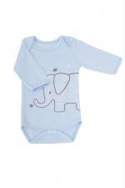 | 8164 | Боди для новорожденных Слоник Арт. 8164 | https://likadress.ru/catalog/kombinezony__novorozhdennym/~bodi_dlya_novorozhdennyx_slonik | 68 | 365.00 руб | Без скидки | 238.00 руб | Без скидки | 227.00 руб | Без скидки | 215.00 руб | Без скидки | 0 | 0.00 руб
 |  |  |  | 62 | 365.00 руб | Без скидки | 238.00 руб | Без скидки | 227.00 руб | Без скидки | 215.00 руб | Без скидки | 0 | 0.00 руб
 |  |  |  | 56 | 365.00 руб | Без скидки | 238.00 руб | Без скидки | 227.00 руб | Без скидки | 215.00 руб | Без скидки | 0 | 0.00 руб

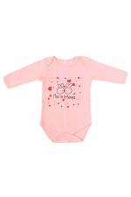 | 8163 | Боди для новорожденных Бубочка Арт. 8163 | https://likadress.ru/catalog/kombinezony__novorozhdennym/~bodi_dlya_novorozhdennyx_bubochka | 68 | 365.00 руб | Без скидки | 238.00 руб | Без скидки | 227.00 руб | Без скидки | 215.00 руб | Без скидки | 0 | 0.00 руб
 |  |  |  | 62 | 365.00 руб | Без скидки | 238.00 руб | Без скидки | 227.00 руб | Без скидки | 215.00 руб | Без скидки | 0 | 0.00 руб
 |  |  |  | 56 | 365.00 руб | Без скидки | 238.00 руб | Без скидки | 227.00 руб | Без скидки | 215.00 руб | Без скидки | 0 | 0.00 руб

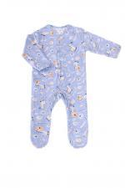 | 8162 | Комбинезон для новорожденных Зебра Арт. 8162 | https://likadress.ru/catalog/kombinezony__novorozhdennym/~kombinezon_dlya_novorozhdennyx_zebra | 68 | 407.00 руб | Без скидки | 266.00 руб | Без скидки | 253.00 руб | Без скидки | 240.00 руб | Без скидки | 0 | 0.00 руб
 |  |  |  | 56 | 407.00 руб | Без скидки | 266.00 руб | Без скидки | 253.00 руб | Без скидки | 240.00 руб | Без скидки | 0 | 0.00 руб

 | 8106 | Носки (пинетки) детские №12 С Арт. 8106 | https://likadress.ru/catalog/noski_novorozhdennym/~noski_pinetki_detskie_12_s | 7 см | 1,515.00 руб | 455.00 руб | 990.00 руб | 297.00 руб | 941.00 руб | 282.00 руб | 891.00 руб | 267.00 руб | 0 | 0.00 руб
 |  |  |  | 9 см | 1,515.00 руб | 455.00 руб | 990.00 руб | 297.00 руб | 941.00 руб | 282.00 руб | 891.00 руб | 267.00 руб | 0 | 0.00 руб

 | 8105 | Носки (пинетки) детские №12 К Арт. 8105 | https://likadress.ru/catalog/noski_novorozhdennym/~noski_pinetki_detskie_12_k | 7 см | 1,515.00 руб | 455.00 руб | 990.00 руб | 297.00 руб | 941.00 руб | 282.00 руб | 891.00 руб | 267.00 руб | 0 | 0.00 руб
 |  |  |  | 9 см | 1,515.00 руб | 455.00 руб | 990.00 руб | 297.00 руб | 941.00 руб | 282.00 руб | 891.00 руб | 267.00 руб | 0 | 0.00 руб

 | 8104 | Носки (пинетки) детские №12 Г Арт. 8104 | https://likadress.ru/catalog/noski_novorozhdennym/~noski_pinetki_detskie_12_g | 7 см | 1,515.00 руб | 455.00 руб | 990.00 руб | 297.00 руб | 941.00 руб | 282.00 руб | 891.00 руб | 267.00 руб | 0 | 0.00 руб
 |  |  |  | 9 см | 1,515.00 руб | 455.00 руб | 990.00 руб | 297.00 руб | 941.00 руб | 282.00 руб | 891.00 руб | 267.00 руб | 0 | 0.00 руб

 | 8103 | Носки (пинетки) детские №12 В Арт. 8103 | https://likadress.ru/catalog/noski_novorozhdennym/~noski_pinetki_detskie_12_v | 7 см | 1,515.00 руб | 455.00 руб | 990.00 руб | 297.00 руб | 941.00 руб | 282.00 руб | 891.00 руб | 267.00 руб | 0 | 0.00 руб
 |  |  |  | 9 см | 1,515.00 руб | 455.00 руб | 990.00 руб | 297.00 руб | 941.00 руб | 282.00 руб | 891.00 руб | 267.00 руб | 0 | 0.00 руб

 | 8102 | Носки (пинетки) детские №12 Р Арт. 8102 | https://likadress.ru/catalog/noski_novorozhdennym/~noski_pinetki_detskie_12_r | 7 см | 1,515.00 руб | 455.00 руб | 990.00 руб | 297.00 руб | 941.00 руб | 282.00 руб | 891.00 руб | 267.00 руб | 0 | 0.00 руб
 |  |  |  | 9 см | 1,515.00 руб | 455.00 руб | 990.00 руб | 297.00 руб | 941.00 руб | 282.00 руб | 891.00 руб | 267.00 руб | 0 | 0.00 руб

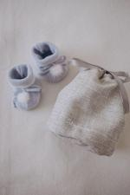 | 8098 | Носки (пинетки) детские шерстяные №12 Д Арт. 8098 | https://likadress.ru/catalog/noski_novorozhdennym/~noski_pinetki_detskie_sherstyanye_12_d | 7 см | 2,448.00 руб | 734.00 руб | 1,600.00 руб | 480.00 руб | 1,520.00 руб | 456.00 руб | 1,440.00 руб | 432.00 руб | 0 | 0.00 руб

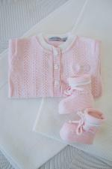 | 8095 | Носки (пинетки) детские шерстяные №12 Р Арт. 8095 | https://likadress.ru/catalog/noski_novorozhdennym/~noski_pinetki_detskie_sherstyanye_12_r | 7 см | 2,448.00 руб | 734.00 руб | 1,600.00 руб | 480.00 руб | 1,520.00 руб | 456.00 руб | 1,440.00 руб | 432.00 руб | 0 | 0.00 руб

 | 8094 | Носки (пинетки) детские шерстяные №12 Г Арт. 8094 | https://likadress.ru/catalog/noski_novorozhdennym/~noski_pinetki_detskie_sherstyanye_12_g | 7 см | 2,448.00 руб | 734.00 руб | 1,600.00 руб | 480.00 руб | 1,520.00 руб | 456.00 руб | 1,440.00 руб | 432.00 руб | 0 | 0.00 руб

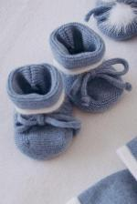 | 8093 | Носки (пинетки) детские шерстяные №12 С Арт. 8093 | https://likadress.ru/catalog/detskie_noski/~noski_pinetki_detskie_sherstyanye_12_s | 7 см | 2,448.00 руб | 734.00 руб | 1,600.00 руб | 480.00 руб | 1,520.00 руб | 456.00 руб | 1,440.00 руб | 432.00 руб | 0 | 0.00 руб

 | 8092 | Носки (пинетки) детские шерстяные №12 Б Арт. 8092 | https://likadress.ru/catalog/noski_novorozhdennym/~noski_pinetki_detskie_sherstyanye_12_b | 7 см | 2,448.00 руб | 734.00 руб | 1,600.00 руб | 480.00 руб | 1,520.00 руб | 456.00 руб | 1,440.00 руб | 432.00 руб | 0 | 0.00 руб

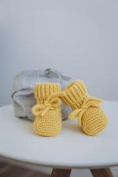 | 8091 | Носки (пинетки) детские шерстяные №5 Ж Арт. 8091 | https://likadress.ru/catalog/noski_novorozhdennym/~noski_pinetki_detskie_sherstyanye_5_zh | 7-9 см | 2,448.00 руб | 734.00 руб | 1,600.00 руб | 480.00 руб | 1,520.00 руб | 456.00 руб | 1,440.00 руб | 432.00 руб | 0 | 0.00 руб

 | 8085 | Плед вязаный шерстяной №10 Г Арт. 8085 | https://likadress.ru/catalog/pledy_novorozhdennym/~pled_vyazanyj_sherstyanoj_10_g | 91*91 | 7,918.00 руб | 2,375.00 руб | 5,175.00 руб | 1,553.00 руб | 4,917.00 руб | 1,475.00 руб | 4,658.00 руб | 1,397.00 руб | 0 | 0.00 руб

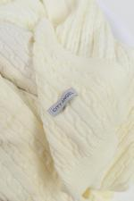 | 8084 | Плед вязаный шерстяной №9 А Арт. 8084 | https://likadress.ru/catalog/pledy_novorozhdennym/~pled_vyazanyj_sherstyanoj_9_a | 91*91 | 7,918.00 руб | 2,375.00 руб | 5,175.00 руб | 1,553.00 руб | 4,917.00 руб | 1,475.00 руб | 4,658.00 руб | 1,397.00 руб | 0 | 0.00 руб

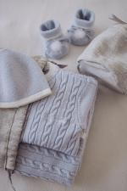 | 8083 | Плед вязаный шерстяной №9 Г Арт. 8083 | https://likadress.ru/catalog/pledy_novorozhdennym/~pled_vyazanyj_sherstyanoj_9_g | 91*91 | 7,918.00 руб | 2,375.00 руб | 5,175.00 руб | 1,553.00 руб | 4,917.00 руб | 1,475.00 руб | 4,658.00 руб | 1,397.00 руб | 0 | 0.00 руб

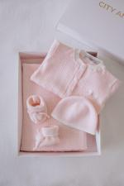 | 8076 | Плед вязаный №10 Р Арт. 8076 | https://likadress.ru/catalog/pledy_novorozhdennym/~pled_vyazanyj_10_r | 91*91 | 6,863.00 руб | 2,059.00 руб | 4,485.00 руб | 1,346.00 руб | 4,261.00 руб | 1,278.00 руб | 4,037.00 руб | 1,211.00 руб | 0 | 0.00 руб

 | 8075 | Плед вязаный №10 С Арт. 8075 | https://likadress.ru/catalog/pledy/~pled_vyazanyj_10_s | 91*91 | 6,863.00 руб | 2,059.00 руб | 4,485.00 руб | 1,346.00 руб | 4,261.00 руб | 1,278.00 руб | 4,037.00 руб | 1,211.00 руб | 0 | 0.00 руб

 | 8073 | Плед вязаный №10 А Арт. 8073 | https://likadress.ru/catalog/pledy_novorozhdennym/~pled_vyazanyj_10_a | 91*91 | 6,863.00 руб | 2,059.00 руб | 4,485.00 руб | 1,346.00 руб | 4,261.00 руб | 1,278.00 руб | 4,037.00 руб | 1,211.00 руб | 0 | 0.00 руб

 | 8072 | Плед вязаный №10 Арт. 8072 | https://likadress.ru/catalog/pledy/~pled_vyazanyj_10 | 91*91 | 6,863.00 руб | 2,059.00 руб | 4,485.00 руб | 1,346.00 руб | 4,261.00 руб | 1,278.00 руб | 4,037.00 руб | 1,211.00 руб | 0 | 0.00 руб

 | 8071 | Плед вязаный №9 В Арт. 8071 | https://likadress.ru/catalog/pledy/~pled_vyazanyj_9_v | 91*91 | 6,863.00 руб | 2,059.00 руб | 4,485.00 руб | 1,346.00 руб | 4,261.00 руб | 1,278.00 руб | 4,037.00 руб | 1,211.00 руб | 0 | 0.00 руб

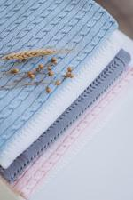 | 8070 | Плед вязаный №9 С Арт. 8070 | https://likadress.ru/catalog/pledy_novorozhdennym/~pled_vyazanyj_9_s | 91*91 | 6,863.00 руб | 2,059.00 руб | 4,485.00 руб | 1,346.00 руб | 4,261.00 руб | 1,278.00 руб | 4,037.00 руб | 1,211.00 руб | 0 | 0.00 руб

 | 8069 | Плед вязаный №9 Р Арт. 8069 | https://likadress.ru/catalog/pledy_novorozhdennym/~pled_vyazanyj_9_r | 91*91 | 6,863.00 руб | 2,059.00 руб | 4,485.00 руб | 1,346.00 руб | 4,261.00 руб | 1,278.00 руб | 4,037.00 руб | 1,211.00 руб | 0 | 0.00 руб

 | 8066 | Комбинезон детский №18 Г Арт. 8066 | https://likadress.ru/catalog/kombinezony__novorozhdennym/~kombinezon_detskij_18_g | 1-3 | 5,661.00 руб | 1,698.00 руб | 3,700.00 руб | 1,110.00 руб | 3,515.00 руб | 1,055.00 руб | 3,330.00 руб | 999.00 руб | 0 | 0.00 руб

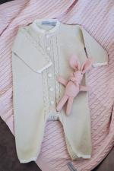 | 8065 | Комбинезон детский №18 Б Арт. 8065 | https://likadress.ru/catalog/novorozhdennym/~kombinezon_detskij_18_b | 3-6 | 5,661.00 руб | 1,698.00 руб | 3,700.00 руб | 1,110.00 руб | 3,515.00 руб | 1,055.00 руб | 3,330.00 руб | 999.00 руб | 0 | 0.00 руб

 | 8064 | Комбинезон детский №18 С Арт. 8064 | https://likadress.ru/catalog/kombinezony__novorozhdennym/~kombinezon_detskij_18_s_ | 1-3 | 5,661.00 руб | 1,698.00 руб | 3,700.00 руб | 1,110.00 руб | 3,515.00 руб | 1,055.00 руб | 3,330.00 руб | 999.00 руб | 0 | 0.00 руб

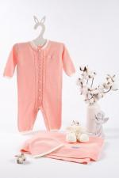 | 8063 | Комбинезон детский №18 К Арт. 8063 | https://likadress.ru/catalog/novorozhdennym/~kombinezon_detskij_18_k_ | 1-3 | 5,661.00 руб | 1,698.00 руб | 3,700.00 руб | 1,110.00 руб | 3,515.00 руб | 1,055.00 руб | 3,330.00 руб | 999.00 руб | 0 | 0.00 руб

 | 8061 | Комбинезон детский №18 Р Арт. 8061 | https://likadress.ru/catalog/kombinezony__novorozhdennym/~kombinezon_detskij_18_r | 1-3 | 5,661.00 руб | 1,698.00 руб | 3,700.00 руб | 1,110.00 руб | 3,515.00 руб | 1,055.00 руб | 3,330.00 руб | 999.00 руб | 0 | 0.00 руб
 |  |  |  | 0-1 | 5,661.00 руб | 1,698.00 руб | 3,700.00 руб | 1,110.00 руб | 3,515.00 руб | 1,055.00 руб | 3,330.00 руб | 999.00 руб | 0 | 0.00 руб

 | 8060 | Комбинезон детский №16 Арт. 8060 | https://likadress.ru/catalog/kombinezony__novorozhdennym/~kombinezon_detskij_16_ | 1-3 | 5,661.00 руб | 1,698.00 руб | 3,700.00 руб | 1,110.00 руб | 3,515.00 руб | 1,055.00 руб | 3,330.00 руб | 999.00 руб | 0 | 0.00 руб

 | 8059 | Комбинезон детский №16 Р Арт. 8059 | https://likadress.ru/catalog/novorozhdennym/~kombinezon_detskij_16_r | 3-6 | 5,661.00 руб | 1,698.00 руб | 3,700.00 руб | 1,110.00 руб | 3,515.00 руб | 1,055.00 руб | 3,330.00 руб | 999.00 руб | 0 | 0.00 руб

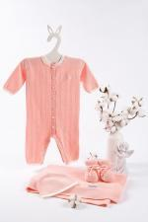 | 8058 | Комбинезон детский №16 К Арт. 8058 | https://likadress.ru/catalog/kombinezony__novorozhdennym/~kombinezon_detskij_16_k | 1-3 | 5,661.00 руб | 1,698.00 руб | 3,700.00 руб | 1,110.00 руб | 3,515.00 руб | 1,055.00 руб | 3,330.00 руб | 999.00 руб | 0 | 0.00 руб
 |  |  |  | 0-1 | 5,661.00 руб | 1,698.00 руб | 3,700.00 руб | 1,110.00 руб | 3,515.00 руб | 1,055.00 руб | 3,330.00 руб | 999.00 руб | 0 | 0.00 руб

 | 8057 | Комбинезон детский №16 А Арт. 8057 | https://likadress.ru/catalog/kombinezony__novorozhdennym/~kombinezon_detskij_16_a | 0-1 | 5,661.00 руб | 1,698.00 руб | 3,700.00 руб | 1,110.00 руб | 3,515.00 руб | 1,055.00 руб | 3,330.00 руб | 999.00 руб | 0 | 0.00 руб

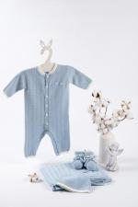 | 8056 | Комбинезон детский №16 С Арт. 8056 | https://likadress.ru/catalog/kombinezony__novorozhdennym/~kombinezon_detskij_16_s | 1-3 | 5,661.00 руб | 1,698.00 руб | 3,700.00 руб | 1,110.00 руб | 3,515.00 руб | 1,055.00 руб | 3,330.00 руб | 999.00 руб | 0 | 0.00 руб

 | 8055 | Комбинезон детский №16 Б Арт. 8055 | https://likadress.ru/catalog/novorozhdennym/~kombinezon_detskij_16_b | 1-3 | 5,661.00 руб | 1,698.00 руб | 3,700.00 руб | 1,110.00 руб | 3,515.00 руб | 1,055.00 руб | 3,330.00 руб | 999.00 руб | 0 | 0.00 руб
 |  |  |  | 3-6 | 5,661.00 руб | 1,698.00 руб | 3,700.00 руб | 1,110.00 руб | 3,515.00 руб | 1,055.00 руб | 3,330.00 руб | 999.00 руб | 0 | 0.00 руб

 | 8054 | Комбинезон детский №16 Г Арт. 8054 | https://likadress.ru/catalog/kombinezony__novorozhdennym/~kombinezon_detskij_16_g | 1-3 | 5,661.00 руб | 1,698.00 руб | 3,700.00 руб | 1,110.00 руб | 3,515.00 руб | 1,055.00 руб | 3,330.00 руб | 999.00 руб | 0 | 0.00 руб
 |  |  |  | 0-1 | 5,661.00 руб | 1,698.00 руб | 3,700.00 руб | 1,110.00 руб | 3,515.00 руб | 1,055.00 руб | 3,330.00 руб | 999.00 руб | 0 | 0.00 руб

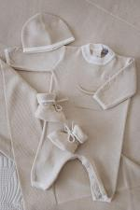 | 8053 | Комбинезон детский №14 Б Арт. 8053 | https://likadress.ru/catalog/kombinezony__novorozhdennym/~kombinezon_detskij_14_b | 1-3 | 5,661.00 руб | 1,698.00 руб | 3,700.00 руб | 1,110.00 руб | 3,515.00 руб | 1,055.00 руб | 3,330.00 руб | 999.00 руб | 0 | 0.00 руб

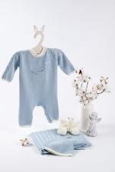 | 8051 | Комбинезон детский №14 С Арт. 8051 | https://likadress.ru/catalog/novorozhdennym/~kombinezon_detskij_14_s | 1-3 | 5,661.00 руб | 1,698.00 руб | 3,700.00 руб | 1,110.00 руб | 3,515.00 руб | 1,055.00 руб | 3,330.00 руб | 999.00 руб | 0 | 0.00 руб
 |  |  |  | 0-1 | 5,661.00 руб | 1,698.00 руб | 3,700.00 руб | 1,110.00 руб | 3,515.00 руб | 1,055.00 руб | 3,330.00 руб | 999.00 руб | 0 | 0.00 руб

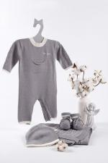 | 8050 | Комбинезон детский №14 Арт. 8050 | https://likadress.ru/catalog/kombinezony__novorozhdennym/~kombinezon_detskij_14 | 0-1 | 5,661.00 руб | 1,698.00 руб | 3,700.00 руб | 1,110.00 руб | 3,515.00 руб | 1,055.00 руб | 3,330.00 руб | 999.00 руб | 0 | 0.00 руб

 | 8049 | Комбинезон детский №13 Р Арт. 8049 | https://likadress.ru/catalog/kombinezony__novorozhdennym/~kombinezon_detskij_13_r | 1-3 | 5,661.00 руб | 1,698.00 руб | 3,700.00 руб | 1,110.00 руб | 3,515.00 руб | 1,055.00 руб | 3,330.00 руб | 999.00 руб | 0 | 0.00 руб
 |  |  |  | 0-1 | 5,661.00 руб | 1,698.00 руб | 3,700.00 руб | 1,110.00 руб | 3,515.00 руб | 1,055.00 руб | 3,330.00 руб | 999.00 руб | 0 | 0.00 руб
 |  |  |  | 3-6 | 5,661.00 руб | 1,698.00 руб | 3,700.00 руб | 1,110.00 руб | 3,515.00 руб | 1,055.00 руб | 3,330.00 руб | 999.00 руб | 0 | 0.00 руб

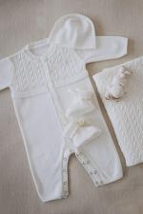 | 8046 | Комбинезон детский №13 А Арт. 8046 | https://likadress.ru/catalog/kombinezony__novorozhdennym/~kombinezon_detskij_13_a | 1-3 | 5,661.00 руб | 1,698.00 руб | 3,700.00 руб | 1,110.00 руб | 3,515.00 руб | 1,055.00 руб | 3,330.00 руб | 999.00 руб | 0 | 0.00 руб

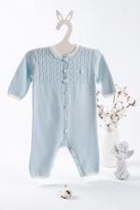 | 8045 | Комбинезон детский №13 Г Арт. 8045 | https://likadress.ru/catalog/novorozhdennym/~kombinezon_detskij_13_g | 1-3 | 5,661.00 руб | 1,698.00 руб | 3,700.00 руб | 1,110.00 руб | 3,515.00 руб | 1,055.00 руб | 3,330.00 руб | 999.00 руб | 0 | 0.00 руб
 |  |  |  | 0-1 | 5,661.00 руб | 1,698.00 руб | 3,700.00 руб | 1,110.00 руб | 3,515.00 руб | 1,055.00 руб | 3,330.00 руб | 999.00 руб | 0 | 0.00 руб

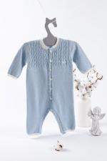 | 8043 | Комбинезон детский №13 С Арт. 8043 | https://likadress.ru/catalog/kombinezony__novorozhdennym/~kombinezon_detskij_13_s | 1-3 | 5,661.00 руб | 1,698.00 руб | 3,700.00 руб | 1,110.00 руб | 3,515.00 руб | 1,055.00 руб | 3,330.00 руб | 999.00 руб | 0 | 0.00 руб
 |  |  |  | 0-1 | 5,661.00 руб | 1,698.00 руб | 3,700.00 руб | 1,110.00 руб | 3,515.00 руб | 1,055.00 руб | 3,330.00 руб | 999.00 руб | 0 | 0.00 руб
 |  |  |  | 3-6 | 5,661.00 руб | 1,698.00 руб | 3,700.00 руб | 1,110.00 руб | 3,515.00 руб | 1,055.00 руб | 3,330.00 руб | 999.00 руб | 0 | 0.00 руб

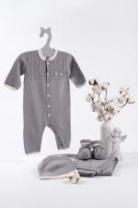 | 8042 | Комбинезон детский №13 Арт. 8042 | https://likadress.ru/catalog/novorozhdennym/~kombinezon_detskij_13 | 0-1 | 5,661.00 руб | 1,698.00 руб | 3,700.00 руб | 1,110.00 руб | 3,515.00 руб | 1,055.00 руб | 3,330.00 руб | 999.00 руб | 0 | 0.00 руб

 | 8041 | Комбинезон детский №12 Р Арт. 8041 | https://likadress.ru/catalog/kombinezony__novorozhdennym/~kombinezon_detskij_12_r | 0-1 | 5,661.00 руб | 1,698.00 руб | 3,700.00 руб | 1,110.00 руб | 3,515.00 руб | 1,055.00 руб | 3,330.00 руб | 999.00 руб | 0 | 0.00 руб
 |  |  |  | 3-6 | 5,661.00 руб | 1,698.00 руб | 3,700.00 руб | 1,110.00 руб | 3,515.00 руб | 1,055.00 руб | 3,330.00 руб | 999.00 руб | 0 | 0.00 руб

 | 8040 | Комбинезон детский №12 К Арт. 8040 | https://likadress.ru/catalog/kombinezony__novorozhdennym/~kombinezon_detskij_12_k | 1-3 | 5,661.00 руб | 1,698.00 руб | 3,700.00 руб | 1,110.00 руб | 3,515.00 руб | 1,055.00 руб | 3,330.00 руб | 999.00 руб | 0 | 0.00 руб
 |  |  |  | 0-1 | 5,661.00 руб | 1,698.00 руб | 3,700.00 руб | 1,110.00 руб | 3,515.00 руб | 1,055.00 руб | 3,330.00 руб | 999.00 руб | 0 | 0.00 руб

 | 8039 | Комбинезон детский №12 С Арт. 8039 | https://likadress.ru/catalog/kombinezony__novorozhdennym/~kombinezon_detskij_12_s | 1-3 | 5,661.00 руб | 1,698.00 руб | 3,700.00 руб | 1,110.00 руб | 3,515.00 руб | 1,055.00 руб | 3,330.00 руб | 999.00 руб | 0 | 0.00 руб

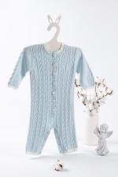 | 8038 | Комбинезон детский №12 Г Арт. 8038 | https://likadress.ru/catalog/kombinezony__novorozhdennym/~kombinezon_detskij_12_g | 1-3 | 5,661.00 руб | 1,698.00 руб | 3,700.00 руб | 1,110.00 руб | 3,515.00 руб | 1,055.00 руб | 3,330.00 руб | 999.00 руб | 0 | 0.00 руб
 |  |  |  | 0-1 | 5,661.00 руб | 1,698.00 руб | 3,700.00 руб | 1,110.00 руб | 3,515.00 руб | 1,055.00 руб | 3,330.00 руб | 999.00 руб | 0 | 0.00 руб

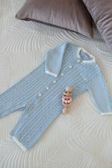 | 8037 | Комбинезон детский №12 Арт. 8037 | https://likadress.ru/catalog/kombinezony__novorozhdennym/~kombinezon_detskij_12_ | 1-3 | 5,661.00 руб | 1,698.00 руб | 3,700.00 руб | 1,110.00 руб | 3,515.00 руб | 1,055.00 руб | 3,330.00 руб | 999.00 руб | 0 | 0.00 руб

 | 8036 | Комбинезон детский шерстяной №13 Р Арт. 8036 | https://likadress.ru/catalog/kombinezony__novorozhdennym/~kombinezon_detskij_sherstyanoj_13_r | 1-3 | 2,329.00 руб | Без скидки | 1,522.00 руб | Без скидки | 1,446.00 руб | Без скидки | 1,370.00 руб | Без скидки | 0 | 0.00 руб
 |  |  |  | 0-1 | 2,329.00 руб | Без скидки | 1,522.00 руб | Без скидки | 1,446.00 руб | Без скидки | 1,370.00 руб | Без скидки | 0 | 0.00 руб

 | 8035 | Комбинезон детский шерстяной №13 Б Арт. 8035 | https://likadress.ru/catalog/kombinezony__novorozhdennym/~kombinezon_detskij_sherstyanoj_13_b | 0-1 | 2,329.00 руб | Без скидки | 1,522.00 руб | Без скидки | 1,446.00 руб | Без скидки | 1,370.00 руб | Без скидки | 0 | 0.00 руб

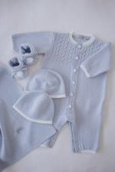 | 8034 | Комбинезон детский шерстяной №13 Арт. 8034 | https://likadress.ru/catalog/kombinezony__novorozhdennym/~kombinezon_detskij_sherstyanoj_13 | 1-3 | 2,329.00 руб | Без скидки | 1,522.00 руб | Без скидки | 1,446.00 руб | Без скидки | 1,370.00 руб | Без скидки | 0 | 0.00 руб
 |  |  |  | 0-1 | 2,329.00 руб | Без скидки | 1,522.00 руб | Без скидки | 1,446.00 руб | Без скидки | 1,370.00 руб | Без скидки | 0 | 0.00 руб

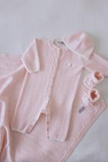 | 8030 | Комбинезон детский шерстяной №16 Р Арт. 8030 | https://likadress.ru/catalog/kombinezony__novorozhdennym/~kombinezon_detskij_sherstyanoj_16_r | 1-3 | 2,329.00 руб | Без скидки | 1,522.00 руб | Без скидки | 1,446.00 руб | Без скидки | 1,370.00 руб | Без скидки | 0 | 0.00 руб
 |  |  |  | 0-1 | 2,329.00 руб | Без скидки | 1,522.00 руб | Без скидки | 1,446.00 руб | Без скидки | 1,370.00 руб | Без скидки | 0 | 0.00 руб

 | 8029 | Комбинезон детский шерстяной №16 Б Арт. 8029 | https://likadress.ru/catalog/kombinezony__novorozhdennym/~kombinezon_detskij_sherstyanoj_16_b | 1-3 | 2,329.00 руб | Без скидки | 1,522.00 руб | Без скидки | 1,446.00 руб | Без скидки | 1,370.00 руб | Без скидки | 0 | 0.00 руб
 |  |  |  | 0-1 | 2,329.00 руб | Без скидки | 1,522.00 руб | Без скидки | 1,446.00 руб | Без скидки | 1,370.00 руб | Без скидки | 0 | 0.00 руб

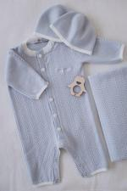 | 8028 | Комбинезон детский шерстяной №16 Арт. 8028 | https://likadress.ru/catalog/kombinezony__novorozhdennym/~kombinezon_detskij_sherstyanoj_16 | 1-3 | 2,329.00 руб | Без скидки | 1,522.00 руб | Без скидки | 1,446.00 руб | Без скидки | 1,370.00 руб | Без скидки | 0 | 0.00 руб

 | 8027 | Комбинезон детский шерстяной №12 Р Арт. 8027 | https://likadress.ru/catalog/kombinezony__novorozhdennym/~kombinezon_detskij_sherstyanoj_12_r | 1-3 | 2,329.00 руб | Без скидки | 1,522.00 руб | Без скидки | 1,446.00 руб | Без скидки | 1,370.00 руб | Без скидки | 0 | 0.00 руб
 |  |  |  | 0-1 | 2,329.00 руб | Без скидки | 1,522.00 руб | Без скидки | 1,446.00 руб | Без скидки | 1,370.00 руб | Без скидки | 0 | 0.00 руб

 | 8026 | Комбинезон детский шерстяной №12 Б Арт. 8026 | https://likadress.ru/catalog/kombinezony__novorozhdennym/~kombinezon_detskij_sherstyanoj_12_b | 0-1 | 2,329.00 руб | Без скидки | 1,522.00 руб | Без скидки | 1,446.00 руб | Без скидки | 1,370.00 руб | Без скидки | 0 | 0.00 руб

 | 8025 | Комбинезон детский шерстяной №12 Арт. 8025 | https://likadress.ru/catalog/kombinezony__novorozhdennym/~kombinezon_detskij_sherstyanoj_12_ | 1-3 | 2,329.00 руб | Без скидки | 1,522.00 руб | Без скидки | 1,446.00 руб | Без скидки | 1,370.00 руб | Без скидки | 0 | 0.00 руб
 |  |  |  | 0-1 | 2,329.00 руб | Без скидки | 1,522.00 руб | Без скидки | 1,446.00 руб | Без скидки | 1,370.00 руб | Без скидки | 0 | 0.00 руб

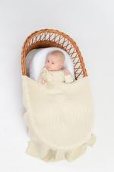 | 7913 | Плед вязаный №9 А Арт. 7913 | https://likadress.ru/catalog/pledy_novorozhdennym/~pled_vyazanyj_9_a | 91*91 | 6,863.00 руб | 2,059.00 руб | 4,485.00 руб | 1,346.00 руб | 4,261.00 руб | 1,278.00 руб | 4,037.00 руб | 1,211.00 руб | 0 | 0.00 руб

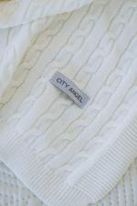 | 7912 | Плед вязаный №9 Б Арт. 7912 | https://likadress.ru/catalog/pledy_novorozhdennym/~pled_vyazanyj_9_b | 91*91 | 6,863.00 руб | 2,059.00 руб | 4,485.00 руб | 1,346.00 руб | 4,261.00 руб | 1,278.00 руб | 4,037.00 руб | 1,211.00 руб | 0 | 0.00 руб

 | 7907 | Комбинезон детский №12 А Арт. 7907 | https://likadress.ru/catalog/kombinezony__novorozhdennym/~kombinezon_detskij_12_a | 1-3 | 5,661.00 руб | 1,698.00 руб | 3,700.00 руб | 1,110.00 руб | 3,515.00 руб | 1,055.00 руб | 3,330.00 руб | 999.00 руб | 0 | 0.00 руб
 |  |  |  | 3-6 | 5,661.00 руб | 1,698.00 руб | 3,700.00 руб | 1,110.00 руб | 3,515.00 руб | 1,055.00 руб | 3,330.00 руб | 999.00 руб | 0 | 0.00 руб
 |  |  |  | 0-1 | 5,661.00 руб | 1,698.00 руб | 3,700.00 руб | 1,110.00 руб | 3,515.00 руб | 1,055.00 руб | 3,330.00 руб | 999.00 руб | 0 | 0.00 руб

 | 7906 | Комбинезон детский №12 Б Арт. 7906 | https://likadress.ru/catalog/kombinezony__novorozhdennym/~kombinezon_detskij_12 | 1-3 | 5,661.00 руб | 1,698.00 руб | 3,700.00 руб | 1,110.00 руб | 3,515.00 руб | 1,055.00 руб | 3,330.00 руб | 999.00 руб | 0 | 0.00 руб
 |  |  |  | 3-6 | 5,661.00 руб | 1,698.00 руб | 3,700.00 руб | 1,110.00 руб | 3,515.00 руб | 1,055.00 руб | 3,330.00 руб | 999.00 руб | 0 | 0.00 руб
 |  |  |  | 0-1 | 5,661.00 руб | 1,698.00 руб | 3,700.00 руб | 1,110.00 руб | 3,515.00 руб | 1,055.00 руб | 3,330.00 руб | 999.00 руб | 0 | 0.00 руб

 | 7897 | Носки (пинетки) детские №12 Б Арт. 7897 | https://likadress.ru/catalog/detskie_noski/~pinetki_detskie_b | 7 см | 1,515.00 руб | Без скидки | 990.00 руб | Без скидки | 941.00 руб | Без скидки | 891.00 руб | Без скидки | 0 | 0.00 руб
 |  |  |  | 9 см | 1,515.00 руб | Без скидки | 990.00 руб | Без скидки | 941.00 руб | Без скидки | 891.00 руб | Без скидки | 0 | 0.00 руб

 | 7896 | Носки (пинетки) детские №12 А Арт. 7896 | https://likadress.ru/catalog/noski_novorozhdennym/~pinetki_detskie_a | 7 см | 1,515.00 руб | 455.00 руб | 990.00 руб | 297.00 руб | 941.00 руб | 282.00 руб | 891.00 руб | 267.00 руб | 0 | 0.00 руб
 |  |  |  | 9 см | 1,515.00 руб | 455.00 руб | 990.00 руб | 297.00 руб | 941.00 руб | 282.00 руб | 891.00 руб | 267.00 руб | 0 | 0.00 руб

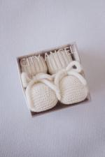 | 7895 | Носки (пинетки) детские шерстяные №5 Б Арт. 7895 | https://likadress.ru/catalog/noski_novorozhdennym/~pinetki_detskie_sherstyanye_b | 7-9 см | 2,448.00 руб | 734.00 руб | 1,600.00 руб | 480.00 руб | 1,520.00 руб | 456.00 руб | 1,440.00 руб | 432.00 руб | 0 | 0.00 руб
 |  |  |  | 9-11 см | 2,448.00 руб | 734.00 руб | 1,600.00 руб | 480.00 руб | 1,520.00 руб | 456.00 руб | 1,440.00 руб | 432.00 руб | 0 | 0.00 руб

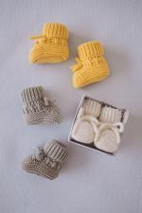 | 7894 | Носки (пинетки) детские шерстяные №5 С Арт. 7894 | https://likadress.ru/catalog/noski_novorozhdennym/~pinetki_detskie_sherstyanye_s | 7-9 см | 2,448.00 руб | 734.00 руб | 1,600.00 руб | 480.00 руб | 1,520.00 руб | 456.00 руб | 1,440.00 руб | 432.00 руб | 0 | 0.00 руб
 |  |  |  | 9-11 см | 2,448.00 руб | 734.00 руб | 1,600.00 руб | 480.00 руб | 1,520.00 руб | 456.00 руб | 1,440.00 руб | 432.00 руб | 0 | 0.00 руб

